1-各地区业绩
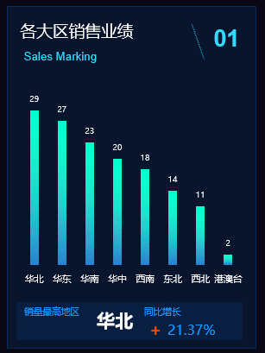
各大区销售业绩 |  | 图表元素
销售大区 | 销售业绩 | 1 | 图表区
华北 | 29 | 2 | 图表标题
华东 | 27 | 3 | 绘图区域
华南 | 23 | 4 | 坐标轴（横、纵）
华中 | 20 | 5 | 坐标轴标题
西南 | 18 | 6 | 图例
东北 | 14 | 7 | 数据标签
西北 | 11 | 8 | 趋势线
港澳台 | 2 | 9 | 网格线
 |  | 10 | 数据系列
 |  | 11 | 其他

各大区销售业绩

2-年度趋势
年度业绩销售趋势
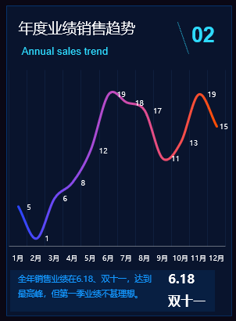
年度业绩销售趋势
月份 | 销售业绩
1月 | 5
2月 | 1
3月 | 6
4月 | 8
5月 | 12
6月 | 19
7月 | 18
8月 | 17
9月 | 11
10月 | 13
11月 | 19
12月 | 15

年度业绩销售趋势

3-销售渠道
渠道销售额占比
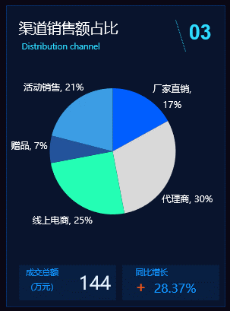
不同销售渠道业绩占比
销售渠道 | 比率
厂家直销 | 17%
代理商 | 30%
线上电商 | 25%
赠品 | 7%
活动销售 | 21%

4-大区实际业绩与目标
各大区业绩目标完成情况
各大区业绩目标完成情况
销售大区 | 实际业绩 | 业绩目标
华北 | 30 | 30
华东 | 27 | 30
华南 | 23 | 25
华中 | 20 | 25
西南 | 18 | 25
东北 | 14 | 20
西北 | 10 | 15
港澳台 | 2 | 5
整体达标率 | 82.29%

4-大区实际业绩与目标3
各大区业绩目标完成情况
销售大区 | 实际业绩 | 业绩目标
华北 | 30 | 30
华东 | 27 | 30
华南 | 23 | 25
华中 | 20 | 25
西南 | 18 | 25
东北 | 14 | 20
西北 | 10 | 15
港澳台 | 2 | 5
整体达标率 | 82.29%

TOBE
近两年费用对比
实际成本与销售收入
近两年费用对比 |  |  | 实际成本与销售收入
部门 | 今年 | 去年 | 产品名称 | 成本 | 收入
市场部 | 30 | 25 | 钢化膜 | 18 | 30
研发部 | 27 | 33 | 手机套 | 27 | 33
技术部 | 23 | 20 | 挂绳 | 8 | 20
生产部 | 20 | 25 | 普通膜 | 5 | 18

5-各品牌业绩
主要品牌
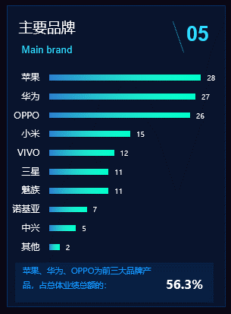
主要品牌业绩情况
主要品牌 | 销售业绩
苹果 | 28
华为 | 27
OPPO | 26
小米 | 15
VIVO | 12
三星 | 11
魅族 | 11
诺基亚 | 7
中兴 | 5
其他 | 2

 | 56.3%

5-各品牌业绩 (2)
主要品牌业绩情况
主要品牌 | 销售业绩
苹果 | 28
华为 | 27
OPPO | 26
小米 | 15
VIVO | 12
魅族 | 11
三星 | 11
诺基亚 | 7
中兴 | 5
其他 | 2

6-业绩完成率
销售业绩完成率
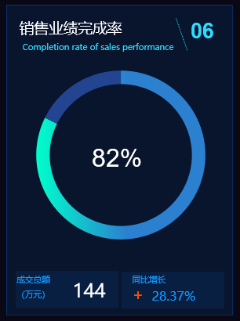
业绩完成率
类别 | 实际完成 | 预算值
金额（万元） | 144 | 175
类别 | 销售业绩完成率 | 未完成比率
比率 | 82% | 18%

6-业绩完成率 (2)
销售业绩完成率
业绩完成率
类别 | 实际完成 | 预算值
金额（万元） | 144 | 175
类别 | 销售业绩完成率 | 未完成比率
比率 | 82% | 18%

7-新产品推广率
新产品市场推广
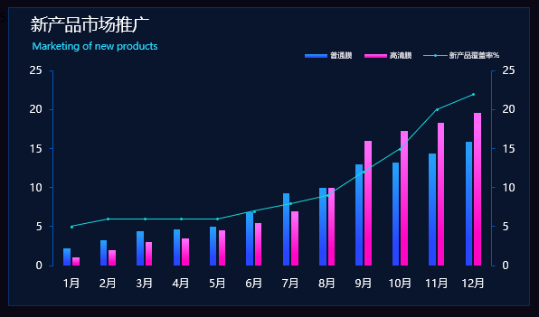
新产品推广覆盖情况
月份 | 普通膜 | 高清膜 | 新产品覆盖率%
1月 | 2.23 | 1 | 5
2月 | 3.3 | 2 | 6
3月 | 4.42 | 3 | 6
4月 | 4.62 | 3.5 | 6
5月 | 5.05 | 4.5 | 6
6月 | 6.9 | 5.5 | 7
7月 | 9.22 | 7 | 8
8月 | 9.96 | 10 | 9
9月 | 12.96 | 16 | 12
10月 | 13.26 | 17.22 | 15
11月 | 14.31 | 18.35 | 20
12月 | 15.85 | 19.57 | 22

7-新产品推广率 (2)
新产品推广覆盖情况
新产品推广覆盖情况
月份 | 普通膜 | 高清膜 | 新产品覆盖率%
1月 | 2.23 | 1 | 5
2月 | 3.3 | 2 | 6
3月 | 4.42 | 3 | 6
4月 | 4.62 | 3.5 | 6
5月 | 5.05 | 4.5 | 6
6月 | 6.9 | 5.5 | 7
7月 | 9.22 | 7 | 8
8月 | 9.96 | 10 | 9
9月 | 12.96 | 16 | 12
10月 | 13.26 | 17.22 | 15
11月 | 14.31 | 18.35 | 20
12月 | 15.85 | 19.57 | 22

7-新产品推广率 (3)
新产品市场推广
新产品推广覆盖情况
月份 | 普通膜 | 高清膜 | 新产品覆盖率% | 0.05
1月 | 2.23 | 1 | 5
2月 | 3.3 | 2 | 6
3月 | 4.42 | 3 | 6
4月 | 4.62 | 3.5 | 6
5月 | 5.05 | 4.5 | 6
6月 | 6.9 | 5.5 | 7
7月 | 9.22 | 7 | 8
8月 | 9.96 | 10 | 9
9月 | 12.96 | 16 | 12
10月 | 13.26 | 17.22 | 15
11月 | 14.31 | 18.35 | 20
12月 | 15.85 | 19.57 | 22

